Excel tipp
Adatok dinamikus szűrése a gyakorlatban, azaz a SZŰRŐ függvény használata excelben

A szeptemberi Excel-tippünkben egy rendkívül hasznos dinamikus tömbfüggvényt mutatunk be. Nagyobb adattáblák használata során gyakran szükségünk lehet arra, hogy bizonyos feltételek alapján csak a számunkra releváns sorokat jelenítsük meg. A hagyományos szűrők manuális beállítása azonban időigényes lehet, és az így kapott eredmény nehezebben építhető be automatikusan frissülő riportokba. Erre nyújthat megoldást a SZŰRŐ függvény, amellyel egyetlen képlet segítségével, akár több feltétel alapján is dinamikusan kigyűjthetjük a szükséges adatokat.

1. A függvény tulajdonságai

A SZŰRŐ az Excel egyik dinamikus tömbfüggvénye, amely egy megadott feltétel alapján automatikusan kigyűjti egy adattábla releváns sorait vagy oszlopait. A képletet elegendő egyetlen cellába (példánkban a "Példák (eredmények)" munkalap bal felső sarkába) beírnunk, az Excel pedig a találatok számának megfelelően automatikusan kitölti az alatta és mellette található cellákat. Az így létrejövő eredménytartomány mérete dinamikusan változik: ha a forrásadatok vagy a szűrési feltételek módosulnak, a megjelenített lista is automatikusan frissül.
A dinamikus működés miatt fontos, hogy a kibontáshoz szükséges cellák üresek legyenek. Ha az eredmény helyén akár egyetlen cellában is található adat, szóköz vagy más, a kibontást akadályozó elem, az Excel nem írja felül annak tartalmát, hanem #KIBONTÁS! hibát jelenít meg. A hiba megszüntetéséhez törölnünk vagy át kell helyeznünk a kibontási tartományt blokkoló cellatartalmat. Az eredménytartomány egyes cellái külön-külön nem szerkeszthetők, mivel valamennyi megjelenített értéket a bal felső cellában található SZŰRŐ képlet hozza létre.
I.

A képen a fent említett hiba kerül szemléltetésre. Az A1-es cellában szerepel a SZŰRŐ képlet, míg az A3-as cellába szándékosan beírtük a "PÉLDA" szót, ezzel bebiztosítva, hogy az Excel a #KIBONTÁS! hibát jelezze majd ki, amint megnyomjuk az "Enter"-t az A1-es cellán állva. Amint látható, a lista nem tudott kibontódni, és az A1-es cella az említett hibakódot jelzi ki. Azonban ha az A3-as cellából töröljük a „PÉLDA” szót, megszűnik a kibontást akadályozó elem, és az eredménylista automatikusan megjelenik.

2. A függvény paraméterei

I.
A SZŰRŐ függvény első, kötelező paramétere a tömb, amelyben azt az összefüggő cellatartományt kell megadnunk, amelyből az eredményeket vissza szeretnénk kapni. A tömb tehát meghatározza, hogy a feltételnek megfelelő találatok mely oszlopai jelenjenek meg az eredménylistában.
Példánkban a visszaadni kívánt adattartomány az Adattábla munkalap A2:L61 tartománya.

A második, szintén kötelező paraméter a tartalmaz, amelyben a szűrési feltételt kell megadnunk. Ez a feltétel az adattábla minden soráról megállapítja, hogy az adott sor bekerüljön-e az eredménylistába.
A példánkban a D oszlop tartalmazza a rendelésekhez tartozó városokat, ezért a vizsgált tartomány: D2:D61.
II.

III.
A harmadik, opcionális paraméter a [ha_üres], amelyben meghatározhatjuk, hogy mit jelenítsen meg az Excel, ha egyetlen sor sem felel meg a megadott szűrési feltételnek.
Példánkban a következő szöveget használom: "Nincs találat"

IV.
A teljes képlet az Adattábla munkalap A2:L61 tartományából automatikusan kigyűjti azokat a sorokat, amelyeknél a D oszlopban található város értéke Budapest. Ha egyetlen sor sem felel meg ennek a feltételnek, az Excel a „Nincs találat” üzenetet jeleníti meg.

I.
II.

A szűrni és visszaadni kívánt teljes adattartomány
A feltétel alapján vizsgált oszlop
A megadott szűrési feltétel
Idézőjel szükséges -> a "Budapest" közvetlenül a képletbe írt szöveges érték

III.
[ha_üres] -> a mi példánkban ez a szöveges üzenet ("Nincs találat") jelenik meg abban az esetben, ha nincs találat

A kibontott listát lásd bővebben a "Példák (eredmények)" munkalapon (2. táblázat)
IV.

3. Több feltétel és logikai kapcsolatok alkalmazása

A SZŰRŐ függvényben nemcsak egyetlen, hanem egyszerre több feltételt is megadhatunk. A feltételeket külön-külön zárójelbe kell helyeznünk, majd a kívánt logikai kapcsolatnak megfelelő műveleti jellel kapcsolhatjuk össze őket.
A több feltétel összekapcsolására leggyakrabban a következő jeleket használjuk:
+ jelentése: VAGY jellegű kapcsolat kifejezése
* jelentése: ÉS jellegű kapcsolat kifejezése
A relációs jelek a + és * műveleti jelekkel ellentétben nem a feltételek kapcsolatát, hanem az adatok és a megadott feltétel közötti összehasonlítás módját határozzák meg.
Az egyes relációs jelek jelentése:
= -> egyenlő: csak azokat az adatokat jeleníti meg, amelyek pontosan megegyeznek a megadott feltétellel
<> -> nem egyenlő: azokat az adatokat jeleníti meg, amelyek eltérnek a megadott feltételtől
> -> nagyobb, mint: csak a megadott értéknél nagyobb adatokat jeleníti meg
< -> kisebb, mint: csak a megadott értéknél kisebb adatokat jeleníti meg
>= -> nagyobb vagy egyenlő: a megadott értékkel megegyező és az annál nagyobb adatokat jelenít meg
<= -> kisebb vagy egyenlő: a megadott értékkel megegyező és az annál kisebb adatokat jelenít meg

I.
A + jelet akkor használjuk, ha azt szeretnénk, hogy az eredmény megjelenítéséhez legalább az egyik feltétel teljesüljön.
Példánkban azokat a rendeléseket szeretnénk kigyűjteni, amelyek Budapesthez vagy Győrhöz tartoznak.
A két feltétel:

A képlet minden olyan rendelést megjelenít, amelynél a Város oszlop értéke Budapest vagy Győr. Nem szükséges, hogy mindkét feltétel egyszerre teljesüljön, elegendő, ha az adott sor megfelel a két feltétel valamelyikének.
A kibontódott listát lásd bővebben a "Példák (eredmények)" munkalapon (3. táblázat)

II.
A * jelet akkor használjuk, ha azt szeretnénk, hogy az eredmény megjelenítéséhez minden megadott feltétel egyszerre teljesüljön.
Példánkban kizárólag azokat a rendeléseket szeretnénk kigyűjteni, amelyek:
-Budapesthez tartoznak, és
-státuszuk „Teljesítve”

A képlet csak azokat a sorokat jeleníti meg, amelyeknél a Város oszlop értéke Budapest, és ezzel egyidejűleg a Státusz oszlop értéke Teljesítve. Ha egy budapesti rendelés még feldolgozás alatt áll, nem kerül be az eredménybe. Ugyanígy egy teljesített, de másik városhoz tartozó rendelés sem jelenik meg.
A kibontódott listát lásd bővebben a "Példák (eredmények)" munkalapon (4. táblázat)

III.
A SZŰRŐ függvény feltételeinek összeállításakor relációs jelekkel határozhatjuk meg, hogy milyen kapcsolatot vizsgáljon az Excel az adattábla celláinak értékei és a megadott feltétel között.
Ebben a példában a <>, vagyis a nem egyenlő relációs jelet mutatjuk be. A numerikus relációs feltételeket, például a meghatározott értéknél nagyobb mennyiségek szűrését, az 5. fejezetben részletesebben is bemutatjuk.
Példánkban azokat a rendeléseket szeretnénk megjeleníteni, amelyek termékkategóriája nem „Sport".

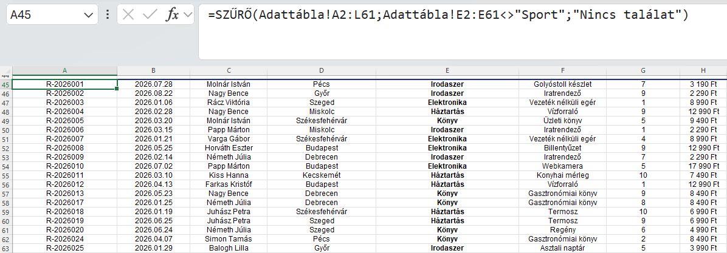

A képlet minden rendelést visszaad, amelynél a Termékkategória oszlop értéke eltér a „Sport” szövegtől.
A kibontott listát lásd bővebben a "Példák (eredmények)" munkalapon (5. táblázat)
FONTOS: a relációs jeleket a képletben szóköz nélkül kell megadni!

4. Dinamikusan változtatható szűrési feltétel

FONTOS: a cellahivatkozás esetén nem használunk idézőjelet!
A SZŰRŐ függvény szűrési feltételét nemcsak közvetlenül a képletben, hanem egy külön inputcellában is megadhatjuk. Ebben az esetben a képlet egy rögzített szöveges érték, például "Budapest" helyett az inputcellára hivatkozik. Az inputcella tartalmának módosításakor a SZŰRŐ függvény eredménye automatikusan frissül, ezért nincs szükség a képlet ismételt átírására.
Ez a megoldás különösen hasznos interaktív riportok és kimutatások készítésekor, mivel a felhasználó egyetlen cellában kiválaszthatja a vizsgálni kívánt kategóriát, várost vagy státuszt. A riport szerkezete és a mögötte található képlet eközben változatlan marad.

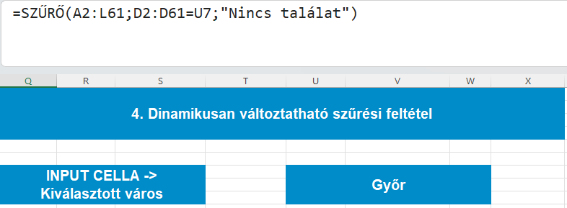
Példánkban a rendelésekhez tartozó város alapján szeretnénk dinamikusan változtatni a megjelenített eredményeket. Ehhez az Adattábla munkalapon alakítsunk ki egy külön inputmezőt:
A Q7 cellába írjuk be: Kiválasztott város
Az U7 cellában adjuk meg a szűréshez használni kívánt várost, például: Győr
Az U7 cella lesz a felhasználó által módosítható inputcella. Ha ebben a cellában Győr helyett például Szeged szerepel, a képlet automatikusan a szegedi rendeléseket fogja megjeleníteni.



Ha az U7 cellában a Szeged értéket választjuk ki, a képlet a szegedi rendeléseket jeleníti meg:

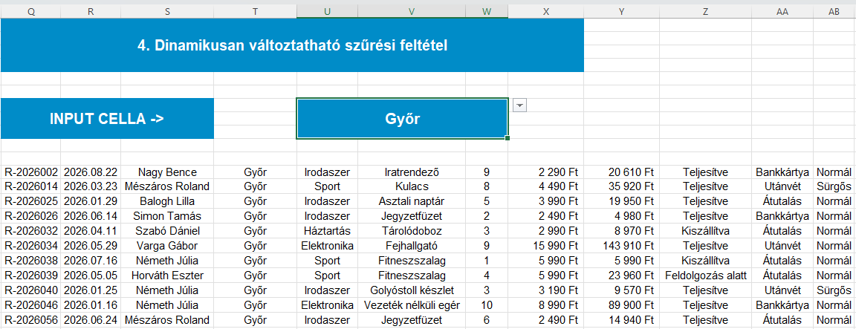

Ha ezt követően az U7 cella értékét Győrre módosítjuk, a képlet megváltoztatása nélkül automatikusan a győri rendelések jelennek meg. Az eredménytartomány mérete is automatikusan igazodik a találatok számához.

5. Numerikus és relációs feltételek alkalmazása

A SZŰRŐ függvény segítségével nemcsak szöveges értékek, hanem számadatok alapján is kigyűjthetjük a számunkra releváns sorokat. Numerikus feltételek alkalmazásakor relációs jelekkel határozhatjuk meg, hogy a vizsgált érték milyen kapcsolatban álljon a megadott határértékkel. Így például megjeleníthetjük egy adott mennyiségnél nagyobb rendeléseket, egy meghatározott értéket elérő tételeket, vagy akár két számérték közé eső találatokat is.

I.
Meghatározott értéknél nagyobb mennyiségek szűrése
Első példánkban azokat a rendeléseket szeretnénk kigyűjteni, amelyeknél a megrendelt termékek mennyisége meghaladja a 4 darabot.

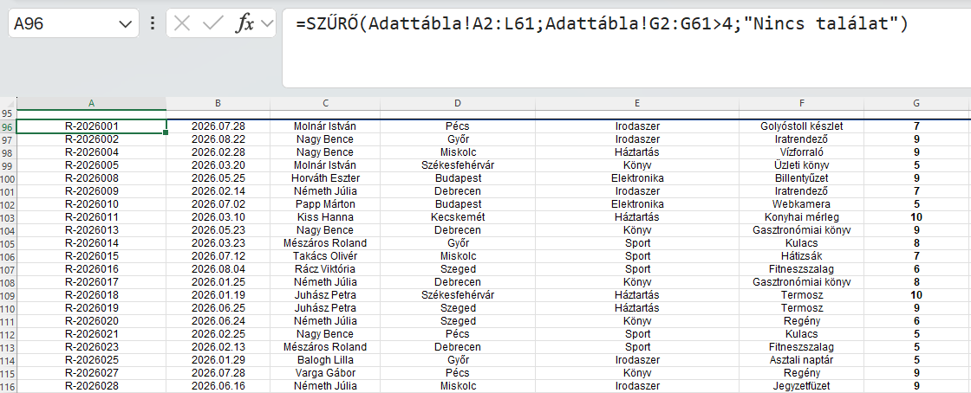
A képlet minden olyan rendelést megjelenít, amelynél a Mennyiség oszlop értéke nagyobb 4-nél. A 4 darabos rendelések nem kerülnek be az eredménylistába, mivel a > relációs jel kizárólag a megadott határértéknél nagyobb értékeket fogadja el.
A kibontott listát lásd bővebben a "Példák (eredmények)" munkalapon (6. táblázat)

II.
Meghatározott értéket elérő rendelések szűrése
Második példánkban azokat a rendeléseket szeretnénk megjeleníteni, amelyek teljes értéke eléri vagy meghaladja az 50 000 forintot.

A képlet minden olyan rendelést visszaad, amelynek teljes értéke legalább 50 000 forint. Ebben az esetben az 50 000 forinttal pontosan megegyező és az annál nagyobb rendelési értékek egyaránt megfelelnek a feltételnek.
A kibontott listát lásd bővebben a "Példák (eredmények)" munkalapon (7. táblázat)

III.
Két számérték közé eső találatok szűrése
A numerikus feltételeket össze is kapcsolhatjuk egymással. Harmadik példánkban azokat a rendeléseket szeretnénk megjeleníteni, amelyeknél a rendelt mennyiség legalább 4, de legfeljebb 8 darab.
Mivel mindkét feltételnek egyszerre kell teljesülnie, a két logikai vizsgálatot a korábban bemutatott * jellel kapcsoljuk össze.

A képlet kizárólag azokat a rendeléseket jeleníti meg, amelyeknél a Mennyiség oszlop értéke 4 és 8 közé esik. A >=4 és a <=8 feltételek miatt a két határérték, vagyis a 4 és a 8 is bekerül az eredménybe.
A kibontott listát lásd bővebben a "Példák (eredmények)" munkalapon (8. táblázat)

